Sheet1
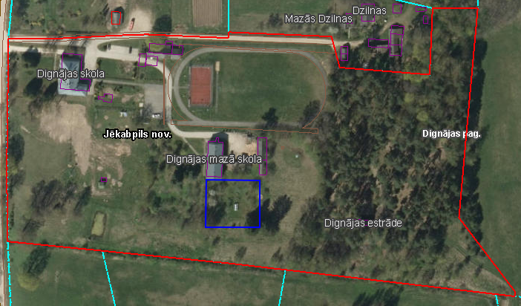
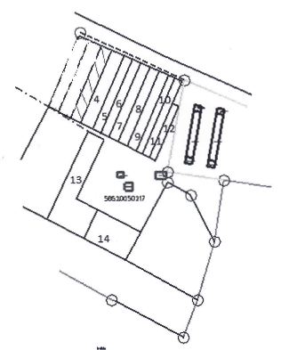
 | Neapbūvētās zemes noma*
 | Kadastra apzīmējums | Nosaukums, pagasts | Kopējā z.v. platība, ha | Nomas platība, ha | Lietošanas mērķis | Nomas maksa bez PVN gadā (EUR) | Sludinājuma ievietošanas mājaslapā uz 5 dd, datums | Pieteikšanās termiņš līdz … ieskaitot*
 | 56520050217 | Dārziņi, Dignājas | 1.60 | 0.07 | personisko palīgsaimniecību vajadzībām | 12.00 | 11.01.2024. | 18.01.2024.
 | 56520050205 | Dignājas pamatskola, Dignājas | 1.8 | 0.21 | personisko palīgsaimniecību vajadzībām | 12.00 | 11.01.2024. | 18.01.2024.
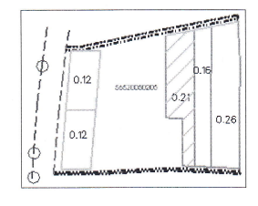
 | 56520050204 | Dignājas pamatskola, Dignājas | 5.33 | 0.1 | personisko palīgsaimniecību vajadzībām | 12.00 | 11.01.2024. | 18.01.2024.

*Saskaņā ar Jēkabpils novada domes 28.04.2022. noteikumiem “Neapbūvēta zemesgabala nomas tiesību piešķiršanas kārtība Jēkabpils novada pašvaldībā”.
** Ja pretendentu pieteikšanās termiņā, kas nav īsāks par piecām darbdienām, piesakās vairāki pretendenti, neapbūvēta zemesgabala nomnieku noskaidro rakstiskā vai mutiskā izsolē. Pieteikumus, kas iesniegti pēc norādītā termiņa, neizskata.

